Sheet1
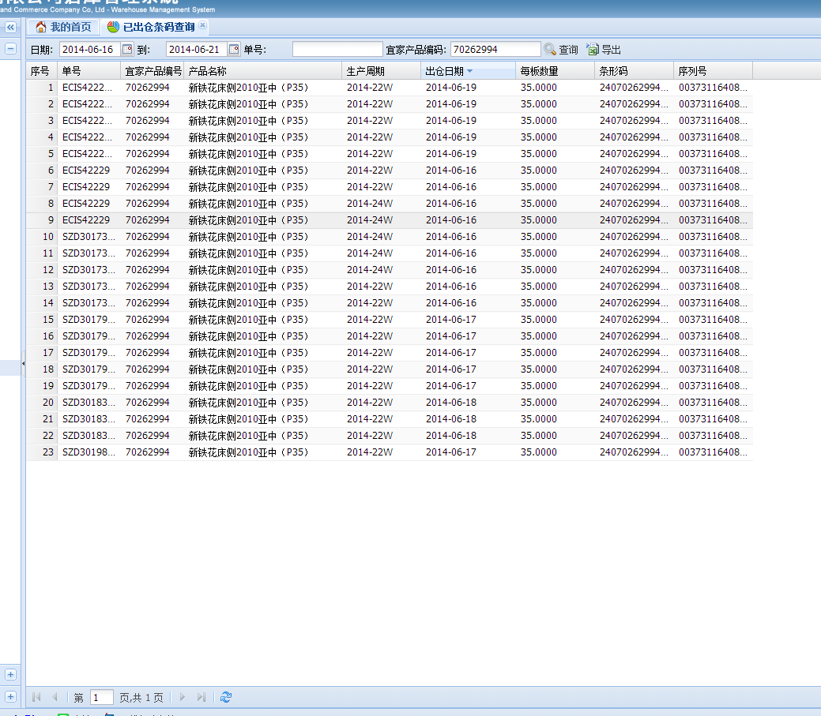
问题1：
新铁花床侧2010亚中成品出货情况（实际出货数）与综合欠数表、已出仓条码扫描数据不一致（6月16日至6月20日）

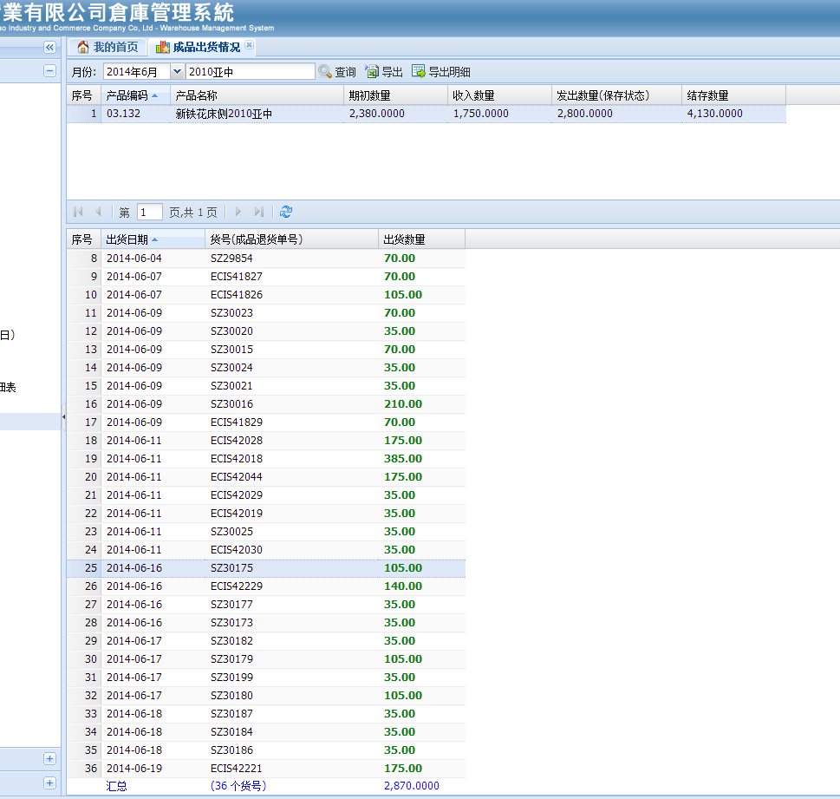

 |  | 2
 |  | 1
问题2:发出数量汇总与分录名细不一致。 |  | 3
 |  | 6
 |  | 5
 |  | 13
 |  | 2
 |  | 22
 |  | 3
 |  | 9
 |  | 5
 |  | 1
 |  | 3
 |  | 5

 | 105
 | 140
 | 35
 | 35
成品出货情况的数据是正确的，6月16日至20日共出货875套。 | 35
 | 105
 | 35
 | 105
 | 35
 | 35
 | 35
 | 175

 | 25

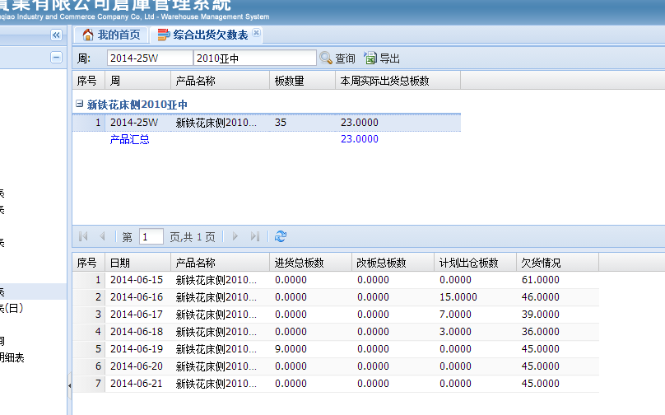

综合出货欠数表的本周实际出货总数正确数据为25。

